TestCases
TEST SCENARIO ID | TEST CASES NO | CASES NAME | DESCRIPTION | PRECONDITION | Step No | TEST STEPS | DATA | EXPECTED RESULT | STATUS | SCREENSHOT
TSI-1 | searchbox_1 | Arama çubuğu ile şehir seçimi | Kullanıcı arama çubuğuna şehir adının tamamını ya da yazdığı harfe göre açılan listeden ilgili şehri seçerek hava durumunu görüntüleyebilmelidir. | Mobil uygulamanın yüklü ve kurulu olması gerekmektedir. | 1 | "Weather" uygulamasını açın. |  | Kullanıcı ana sayfaya ulaşmalı. | Test Edilmedi | 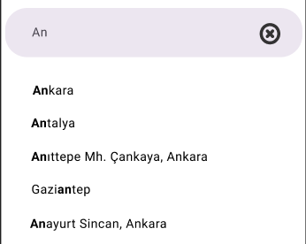
 |  |  |  |  | 2 | Arama çubuğuna geçerli bir veri girin. | "A" "Ank" "Ankara" | Kullanıcı girdiği veriye göre şehir isimlerini listeyebilmeli. | Test Edilmedi
 |  |  |  |  | 3 | Açılır listeden bir veri seçin. | "Ankara" | Kullanıcı seçmiş olduğu şehir için ilgili sayfaya yönlendirilmeli. | Test Edilmedi

TSI-1 | searchbox_2 | Arama çubuğuna geçersiz veri girilmesi | Kullanıcı arama çubuğuna geçersiz veri girişi yaparak uyarı mesajı almalıdır. | Mobil uygulamanın yüklü ve kurulu olması gerekmektedir. | 1 | "Weather" uygulamasını açın. |  | Kullanıcı ana sayfaya ulaşmalı. | Test Edilmedi | 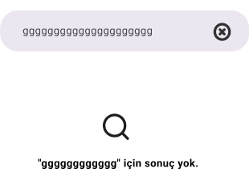
 |  |  |  |  | 2 | Arama çubuğuna bir veri girin. | "ggggggggggggg" | Kullanıcı sayfasında " "gggggggggggg" için sonuç yok." uyarı mesajını görüntüleyebilmeli. | Test Edilmedi

TSI-1 | searchbox_3 | Arama çubuğuna "X" butonu testi | Kullanıcı arama çubuğunda "X" butonuna tıklayarak arama yapmaktan vazgeçmelidir. | Mobil uygulamanın yüklü ve kurulu olması gerekmektedir. | 1 | "Weather" uygulamasını açın. |  | Kullanıcı ana sayfaya ulaşmalı. | Test Edilmedi
 |  |  |  |  | 2 | Arama çubuğuna bir veri girin. | "ggggggggggggg" | Kullanıcı "X" butonuna tıklayabilmeli ve anasayfayı görüntüleyebilmeli. | Test Edilmedi

TSI-1 | searchbox_4 | Veri arama testi | Kullanıcı internete bağlı olmadığında şehir seçimi yapamayıp uyarı mesajı almalıdır. | Mobil uygulamanın yüklü ve kurulu olması gerekmektedir. | 1 | "Weather" uygulamasını açın. |  | Kullanıcı ana sayfaya ulaşmalı. | Test Edilmedi | 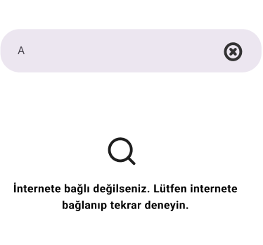
 |  |  |  |  | 2 | Mobil cihazın internet bağlantısını kesin. |  |  | Test Edilmedi
 |  |  |  |  | 3 | Arama çubuğuna geçerli bir veri girin. | "A" | Kullanıcı "İnternete bağlı değilseniz. Lütfen internete bağlanıp tekrar deneyin." uyarı mesajını almalı. | Test Edilmedi

TSI-1 | maps_1 | Haritalar ile şehir seçimi | Kullanıcı harita üzerinden bir şehir seçerek hava durumunu görüntüleyebilmelidir. | Mobil uygulamanın yüklü ve kurulu olması gerekmektedir. | 1 | "Weather" uygulamasını açın. |  | Kullanıcı ana sayfaya ulaşmalı. | Test Edilmedi | 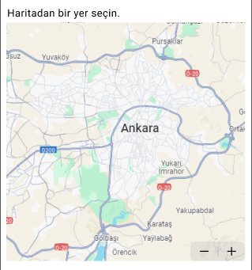
 |  |  |  |  | 2 | Harita üzerindeki "+" işaretini tıklayın. |  | Kullanıcı haritayı büyütebilmeli. | Test Edilmedi
 |  |  |  |  | 3 | Harita üzerindeki "-" işaretini tıklayın. |  | Kullanıcı haritayı küçültebilmeli. | Test Edilmedi
 |  |  |  |  | 4 | Haitadan bir şehir seçin. | "Ankara" | Kullanıcı seçmiş olduğu şehir için ilgili sayfaya yönlendirilmeli. | Test Edilmedi

TSI-1 | loaction_1 | "Konumum" seçimi | Kullanıcı "Konumum" metin kutusuna tıklayarak bulunmuş olduğu konumdaki hava durumunu görüntüleyebilmelidir. | Mobil uygulamanın yüklü ve kurulu olması, konum izninin verilmiş olması gerekmektedir. | 1 | "Weather" uygulamasını açın. |  | Kullanıcı ana sayfaya ulaşmalı. | Test Edilmedi
 |  |  |  |  | 2 | "Konumum" metin kutusuna tıklayın. |  | Kullanıcı bulunmuş olduğu konum için ilgili sayfaya yönlendirilmeli. | Test Edilmedi

TSI-1 | loaction_2 | "Konumum" seçimi yapamama | Kullanıcı mobil cihazında konum izni açık değilken "Konumum" metin kutusuna tıkladığında uyarı mesajı almalıdır. | Mobil uygulamanın yüklü ve kurulu olması gerekmektedir. | 1 | "Weather" uygulamasını açın. |  | Kullanıcı ana sayfaya ulaşmalı. | Test Edilmedi | 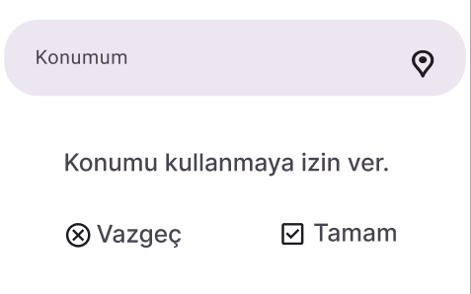
 |  |  |  |  | 2 | "Konumum" metin kutusuna tıklayın. |  | Kullanıcı "Konumu kullanmaya izin ver." uyarı mesajını almalı. | Test Edilmedi
 |  |  |  |  | 3 | Vazgeç seçeneğine tıklayın. |  | Kullanıcı ana sayfaya ulaşmalı. | Test Edilmedi
 |  |  |  |  | 4 | "Konumum" metin kutusuna tıklayın. |  | Kullanıcı "Konumu kullanmaya izin ver." uyarı mesajını almalı. | Test Edilmedi
 |  |  |  |  | 5 | Tamam seçeneğine tıklayın. | "Ankara" | Kullanıcı bulunmuş olduğu konum için ilgili sayfaya yönlendirilmeli. | Test Edilmedi

TSI-2 | weather_1 | Hava durumu görüntüleme | Kullanıcı seçmiş olduğu şehire ait hava durumunu görüntüleyebilmelidir. | Mobil uygulamanın yüklü ve kurulu olması, konum izninin verilmiş olması gerekmektedir. | 1 | "Weather" uygulamasını açın. |  | Kullanıcı ana sayfaya ulaşmalı. | Test Edilmedi | 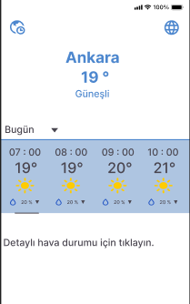
 |  |  |  |  | 2 | Arama çubuğundan, haritadan ya da konumum seçeneklerinden bir şehir seçin. | "Ankara" | Kullanıcı seçmiş olduğu şehrin hava durumu sayfasını görüntüleyebilmeli. | Test Edilmedi

TSI-2 | weather_2 | Saatlere göre hava durumu görüntüleme | Kullanıcı seçmiş olduğu şehirin farklı saatlerdeki hava durumununu görüntüleyebilmelidir. | Mobil uygulamanın yüklü ve kurulu olması, konum izninin verilmiş olması gerekmektedir. | 1 | "Weather" uygulamasını açın. |  | Kullanıcı ana sayfaya ulaşmalı. | Test Edilmedi | 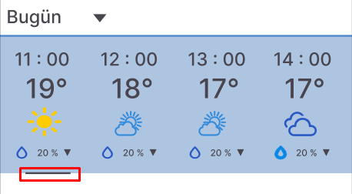
 |  |  |  |  | 2 | Arama çubuğundan, haritadan ya da konumum seçeneklerinden bir şehir seçin. | "Ankara" | Kullanıcı seçmiş olduğu şehrin hava durumu sayfasını görüntüleyebilmeli. | Test Edilmedi
 |  |  |  |  | 3 | Hava durumunun gösterildiği yerde kaydırma çubuğunu ileri yapın. | "Ankara" | Kullanıcı kaydırma çubuğu ile farklı saatlerdeki hava durumunu görüntüleyebilmeli. | Test Edilmedi

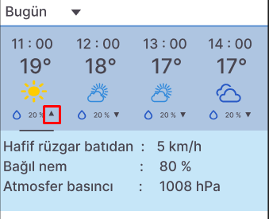
TSI_2 | weather_3 | Rüzgar, basınç ve nem değerlerini görüntüleme | Kullanıcı ilgili saat için rüzgar, basınç ve nem değerlerini görüntüleyebilmelidir. | Mobil uygulamanın yüklü ve kurulu olması, konum izninin verilmiş olması gerekmektedir. | 1 | "Weather" uygulamasını açın. |  | Kullanıcı ana sayfaya ulaşmalı. | Test Edilmedi
 |  |  |  |  | 2 | Arama çubuğundan, haritadan ya da konumum seçeneklerinden bir şehir seçin. | "Ankara" | Kullanıcı seçmiş olduğu şehrin hava durumu sayfasını görüntüleyebilmeli. | Test Edilmedi
 |  |  |  |  | 3 | Damla simgesinin sağ tarafında kalan ikona tıklayın. |  | Kullanıcı ilgili saat için rüzgar, basınç ve nem değerlerini görüntüleyebilmeli. | Test Edilmedi
 |  |  |  |  | 4 | İkona tekrar tıklayın. |  | Kullanıcı ilgili saat için rüzgar, basınç ve nem değerleri ekranını kapatmalı. | Test Edilmedi

TSI-2 | languages_1 | Sayfa dilini değiştirme testi | Kullanıcı sayfanın sağ üst bölümünde bulunan dünya ikonuna tıklayarak sayfanın dilini değiştirebilmelidir. | Mobil uygulamanın yüklü ve kurulu olması gerekmektedir. | 1 | "Weather" uygulamasını açın. |  | Kullanıcı ana sayfaya ulaşmalı. | Test Edilmedi | 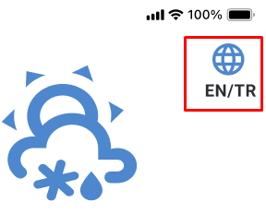
 |  |  |  |  | 2 | Sayfanın sağ üst bölümündeki dünya ikonuna tıklayın. |  | Uygulamanın dili ingilizce olmalı. | Test Edilmedi
 |  |  |  |  | 3 | Sayfanın sağ üst bölümündeki dünya ikonuna tekrar tıklayın. |  | Uygulamanın dili Türkçe olmalı. | Test Edilmedi

TSI-2 | time_zone_1 | Saat dilimi değiştirme | Kullanıcı sayfanın sol üst bölümünde bulunan dünya/saat ikonuna tıklayarak farklı saat dilimlerine göre seçim yaparak hava durumunu görüntüleyebilmelidir. | Mobil uygulamanın yüklü ve kurulu olması gerekmektedir. | 1 | "Weather" uygulamasını açın. |  | Kullanıcı ana sayfaya ulaşmalı. | Test Edilmedi | 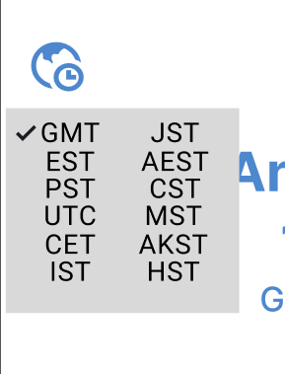
 |  |  |  |  | 2 | Sayfanın sol üst bölümündeki dünya/saat ikonuna tıklayın. |  | Kullanıcı "GMT, EST, PST, UTC, CET, IST, JST, AEST, CST, MST, AKST, HST" saat dilimlerinin olduğu açılır listeye ulaşmalı ve bu listede "GMT" seçenğinin yanında onay tikinin olduğunu görmeli. | Test Edilmedi
 |  |  |  |  | 3 | "UTC" seçeneğine tıklayın. |  | Kullanıcı seçmiş olduğu saat dilimine göre hava durumunu görüntüleyebilmeli. | Test Edilmedi

TSI-3 | forecast_period_1 | Farklı periyotlarda hava durumu görüntüleme | Kullanıcı hava durumunu "Bugün, Haftalık, 15 Günlük" seçenekleri ile görüntüleyebilmelidir. | Mobil uygulamanın yüklü ve kurulu olması, konum izninin verilmiş olması gerekmektedir. | 1 | "Weather" uygulamasını açın. |  | Kullanıcı ana sayfaya ulaşmalı. | Test Edilmedi | 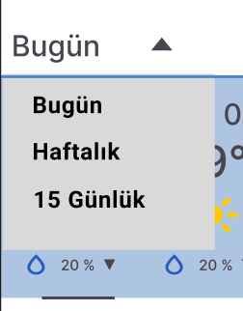
 |  |  |  |  | 2 | Arama çubuğundan, haritadan ya da konumum seçeneklerinden bir şehir seçin. | "Ankara" | Kullanıcı seçmiş olduğu şehrin hava durumu sayfasını görüntüleyebilmeli. | Test Edilmedi
 |  |  |  |  | 3 | "Bugün" yazısının yanındaki simgeye tıklayın. |  | Kullanıcı "Bugün, Haftalık, 15 Günlük" şeklinde açılır listeyi görmeli. | Test Edilmedi
 |  |  |  |  | 4 | "Haftalık" seçeneğine tıklayın. |  | Kullanıcı mevcut şehirin haftalık hava durumuna ulaşmalı. | Test Edilmedi
 |  |  |  |  | 5 | "Haftalık" yazısının yanındaki simgeye tıklayın. |  | Kullanıcı "Bugün, Haftalık, 15 Günlük" şeklinde açılır listeyi görmeli. | Test Edilmedi
 |  |  |  |  | 6 | "15 Günlük" yazısının yanındaki simgeye tıklayın. |  | Kullanıcı mevcut şehrin 15 günlük hava durumuna ulaşmalı. | Test Edilmedi

TSI-3 | forecast_period_2 | "Bugün" hava durumu kontrolü | Kullanıcı "Bugün" seçeneğini seçtiğinde sadece o güne ait hava durumunu görüntüleyebilmelidir. | Mobil uygulamanın yüklü ve kurulu olması, konum izninin verilmiş olması gerekmektedir. | 1 | "Weather" uygulamasını açın. |  | Kullanıcı ana sayfaya ulaşmalı. | Test Edilmedi | 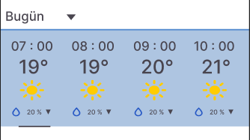
 |  |  |  |  | 2 | Arama çubuğundan, haritadan ya da konumum seçeneklerinden bir şehir seçin. | "Ankara" | Kullanıcı seçmiş olduğu şehrin bugüne ait hava durumunu görüntüleyebilmeli. | Test Edilmedi
 |  |  |  |  | 3 | Hava durumunun gösterildiği yerde kaydırma çubuğunu ileri yapın. |  | Kullanıcı seçili şehrin bugüne ait hava durumunu görüntüleyebilmeli. | Test Edilmedi

TSI-3 | forecast_period_3 | "Haftalık" hava durumu kontrolü | Kullanıcı "Haftalık" seçeneğini seçtiğinde sadece o haftaya ait hava durumunu görüntüleyebilmelidir. | Mobil uygulamanın yüklü ve kurulu olması, konum izninin verilmiş olması gerekmektedir. | 1 | "Weather" uygulamasını açın. |  | Kullanıcı ana sayfaya ulaşmalı. | Test Edilmedi | 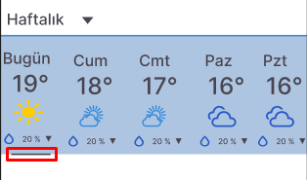
 |  |  |  |  | 2 | Arama çubuğundan, haritadan ya da konumum seçeneklerinden bir şehir seçin. | "Ankara" | Kullanıcı seçmiş olduğu şehrin bugüne ait hava durumunu görüntüleyebilmeli. | Test Edilmedi
 |  |  |  |  | 3 | "Bugün" yazısının yanındaki simgeye tıklayın. |  | Kullanıcı "Bugün, Haftalık, 15 Günlük" şeklinde açılır listeyi görmeli. | Test Edilmedi
 |  |  |  |  | 4 | "Haftalık" seçeneğine tıklayın. |  | Kullanıcı seçilen şehir için haftalık hava durumu tahminini görüntüleyebilmeli. | Test Edilmedi
 |  |  |  |  | 5 | Hava durumunun gösterildiği yerde kaydırma çubuğunu ileri yapın. |  | Kullanıcı seçili şehrin haftalık hava durumunu görüntüleyebilmeli. | Test Edilmedi

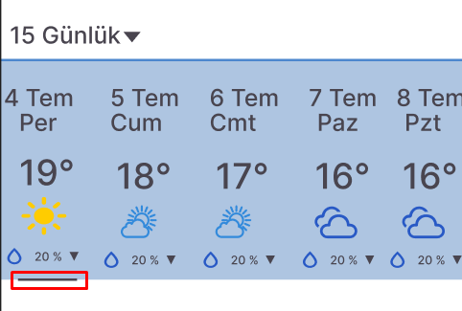
TSI-3 | forecast_period_4 | "15 Günlük" hava durumu kontrolü | Kullanıcı "15 Günlük" seçeneğini seçtiğinde sadece 15 güne ait hava durumunu görüntüleyebilmelidir. | Mobil uygulamanın yüklü ve kurulu olması, konum izninin verilmiş olması gerekmektedir. | 1 | "Weather" uygulamasını açın. |  | Kullanıcı ana sayfaya ulaşmalı. | Test Edilmedi
 |  |  |  |  | 2 | Arama çubuğundan, haritadan ya da konumum seçeneklerinden bir şehir seçin. | "Ankara" | Kullanıcı seçmiş olduğu şehrin bugüne ait hava durumunu görüntüleyebilmeli. | Test Edilmedi
 |  |  |  |  | 3 | "Bugün" yazısının yanındaki simgeye tıklayın. |  | Kullanıcı "Bugün, Haftalık, 15 Günlük" şeklinde açılır listeyi görmeli. | Test Edilmedi
 |  |  |  |  | 4 | "15 Günlük" seçeneğine tıklayın. |  | Kullanıcı seçilen şehir için 15 günlük hava durumu tahminini görüntüleyebilmeli. | Test Edilmedi
 |  |  |  |  | 5 | Hava durumunun gösterildiği yerde kaydırma çubuğunu ileri yapın. |  | Kullanıcı seçili şehrin 15 günlük hava durumunu görüntüleyebilmeli. | Test Edilmedi

TSI-3 | page_layout_1 | Sayfayı yatay ve dikey modda kullanma | Kullanıcı sayfayı yatay ve dikey modda kullandığında verileri düzgün görüntüleyebilmelidir. | Mobil uygulamanın yüklü ve kurulu olması, konum izninin verilmiş olması gerekmektedir. | 1 | "Weather" uygulamasını açın. |  | Kullanıcı ana sayfaya ulaşmalı. | Test Edilmedi | 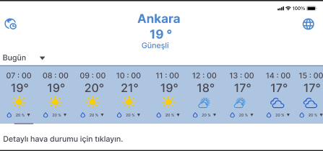
 |  |  |  |  | 2 | Arama çubuğundan, haritadan ya da konumum seçeneklerinden bir şehir seçin. | "Ankara" | Kullanıcı seçmiş olduğu şehrin hava durumu sayfasını görüntüleyebilmeli. | Test Edilmedi
 |  |  |  |  | 3 | Mobil cihazı yatay modda kullanın. |  | Kullanıcı hava durumu verilerini yatay modda düzgün görüntüleyebilmeli. | Test Edilmedi
 |  |  |  |  | 4 | Mobil cihazı dikey modda kullanın. |  | Kullanıcı hava durumu verilerini dikey modda düzgün görüntüleyebilmeli. | Test Edilmedi

TSI-3 | weather_detail_1 | Detaylı hava durumu görüntüleme | Kullanıcı ilgili yere tıklayarak hava durumunu detaylı görüntüleyebilmelidir. | Mobil uygulamanın yüklü ve kurulu olması, konum izninin verilmiş olması gerekmektedir. | 1 | "Weather" uygulamasını açın. |  | Kullanıcı ana sayfaya ulaşmalı. | Test Edilmedi | 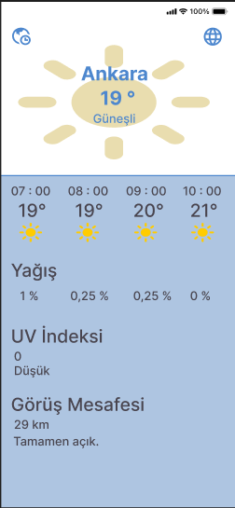
 |  |  |  |  | 2 | Arama çubuğundan, haritadan ya da konumum seçeneklerinden bir şehir seçin. | "Ankara" | Kullanıcı seçmiş olduğu şehrin hava durumu sayfasını görüntüleyebilmeli. | Test Edilmedi
 |  |  |  |  | 3 | "Detaylı hava durumu için tıklayın." yazısına tıklayın. |  | Kullanıcı detaylı hava durumunun görüldüğü sayfaya yönlendirilmeli. | Test Edilmedi

